상품제안서
[파우치] 칼라주머니 대 | 상품코드: F08907

 |  |  |  |  |  |  | 02-412-0044 | www.easy1.co.kr
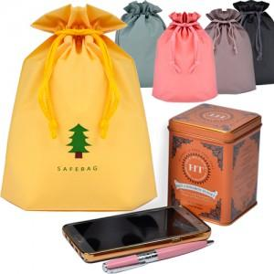

【상세/제작정보】 | <p><span style="font-size: 12pt;"><b>* 배송비- 한박스 500개 / 5000원별도</b></span></p>

【인쇄/포장옵션】 | 실크, 풀칼라 / 포장불가능

【공급단가】 | 수량 | 1,000~ | 2,000~ | 3,000~ | 5,000~ | 10,000~
*VAT별도 | 단가 | 810원 | 800원 | 780원 | 750원 | 720원

【상품 URL】 | https://dev.easy1.co.kr:443/src/goods_detail.php?gdno=8907

